ГРЯДКИ
 |  |  |  |  |  |  | Отдел продаж:
 |  |  |  |  |  |  | sales@stpost-nn.ru
 |  |  |  |  |  |  | 8(831)262-26-48


 |  |  | Производство работает для Вас!
 |  |  | эл.адрес:sales@stpost-nn.ru
 |  |  | тел. (831) 262-26-48, 8-920-015-23-35 Москвина Марина

 |  |  | Прайс- лист от 01.05.18г. Грядка "Эконом"

Основные преимущества: доступная цена, удобно перевозить.
Нет перерасхода удобрения, все в грядке, меньше поливать, отлично для повышения урожая!
Можно использовать для устройства клумб и альпийских горок!
Возможность повышения урожая на участке!

 |  |  |  | Можно собрать грядку своего размера , очень легко
Длина борта, см | Борт высота 17, 5 см. Цинк Стандарт | Борт высота 17,5 см.Полимерное покрытие цинк Стандарт | Грядка оцинкованная Шириной 60 см, 1 штука | Грядка окрашенная Стандарт шириной 60см, 1 штука | Грядка оцинкованная Шириной 80 см, 1 штука | Грядка окрашенная Стандартшириной 80см, 1 штука | Грядка оцинкованная Шириной 100 см, 1 штука | Грядка окрашенная Стандартшириной 100см, 1 штука | 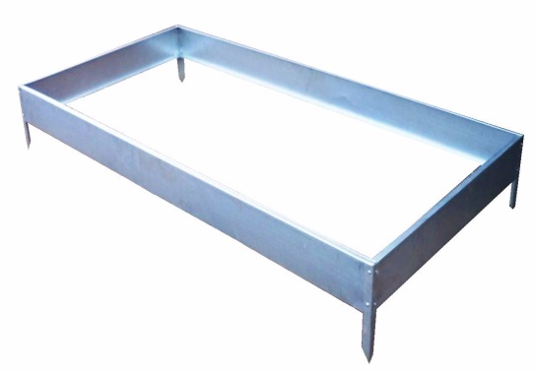
60см | 100 | 120 | 400 | 640 | 440 | 520 | 480 | 580
80см | 120 | 140 | 440 | 720 | 480 | 560 | 520 | 620
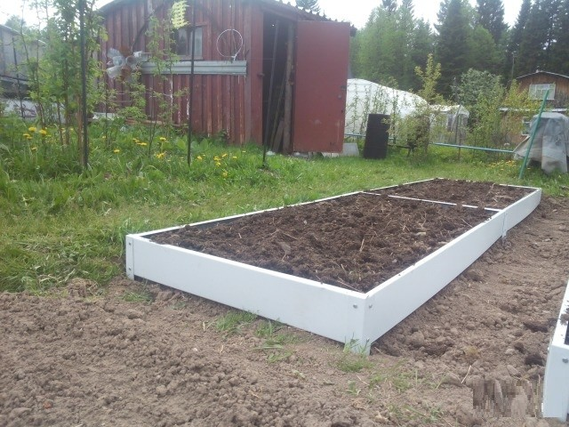
100см | 140 | 170 | 480 | 760 | 520 | 620 | 560 | 680
150см | 170 | 200 | 540 | 820 | 580 | 680 | 620 | 740
200см | 225 | 250 | 650 | 930 | 690 | 780 | 730 | 840

Крепеж входит в стоимость каждой грядки, можно приобрести крепеж дополнительно,
стоимость 20 руб.
Усиленные колышки для грядки продаются отдельно стоимость 45 руб шт,/цинк,
65 руб окрашенные по RAL-каталогу.
Цвета для грядок ЭКОНОМ 8017 (ШОКОЛАД), 6005 (ЗЕЛЕНЫЙ МОХ), 3005 (КРАСНОЕ ВИНО),
Толщина металла 0,45мм ГОСТ.

 |  |  | Прайс- лист от 01.05.18г. Грядка "Базовый"

Основные преимущества: изготовлена из стали 0,7мм, удобно перевозить.
Прочная конструкция выдерживает большие нагрузки! На бортах не размножаются вредители и болезни.
Красим в любой цвет , в наличии более 200 цветов!
Из качественной стали, служит 15 лет. Теплые грядки, можно получать 2 урожая за сезон!
Полезный и красивый подарок в дачный сезон!

Название изделия | Цена грядки с бортом 170мм |  |  | Цена грядки с высотой борта 230 мм
 | цинк | Окрас по каталогу RAL |  | цинк | Окрас по каталогу RAL
 |  | С 1-ой стороны | С 2-х сторон |  | С 1-ой стороны | С 2-х сторон
Грядка 700мм Х 2000мм | 1150 | 1625 | 1990 | 1390 | 1900 | 2390
Грядка 1000мм Х 2000мм | 1175 | 1637 | 2200 | 1460 | 2025 | 2490
Удлинитель грядки L-2000мм | 950 | 1180 | 1420 | 1290 | 1660 | 2040

Комплектация грядки |  |  |  | Комплектация удлинителя
Наименование | Количество | Вид |  | Наименование | Количество | Вид
Панель боковая | 2 шт |  |  | Боковая панель L-2000мм | 2 шт
Панель торцевая | 2 шт |  |  | Усилитель стыковочный | 4 шт
Угловое соединение | 4 шт |  |  | Полоса(Стяжка) | 4 шт
Усилитель стыковочный | 2 шт
Полоса(Стяжка) | 2 шт
Саморез с прессшайбой | 24 шт
остроконечный

